orCAD capture使用记录
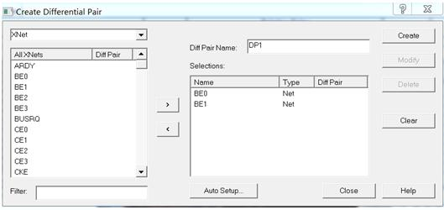
 | orCAD Capture 使用记录
1 | 创建差分信号
 | 指向.dsn文件（不是打开各页原理图），菜单：
 |  | Tools——Create Differential Pair

自下而上画OrCAD层次原理图实例
自下而上画OrCAD层次原理图实例

层次原理图的优点

在层次原理图设计中，能在总模块图中清晰的看到各模块之间的信号连接关系，能通过右键相应模块，选择“Descend Hierarchy”进入相应模块的原理图，非常方便。
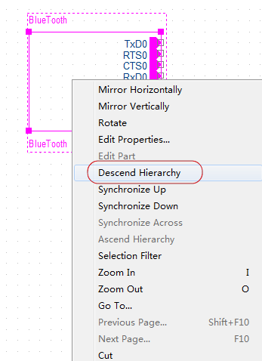

而且在相应的模块原理图中，也可以通过右键图纸，选择“Ascend Hierarchy”回到模块设计原理图。
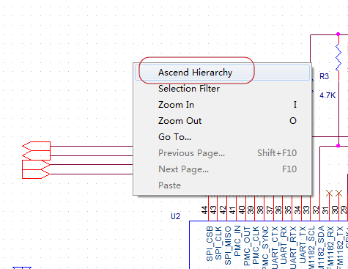

效果比较（先有分部分的原理图，后生成总模块图）

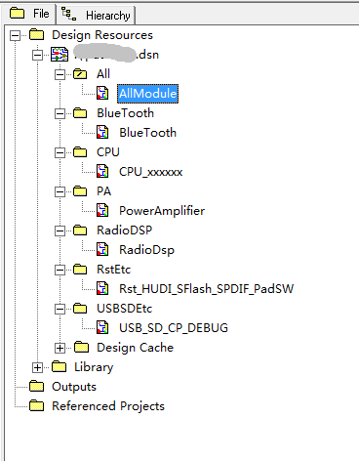
先对比一下先后的效果：
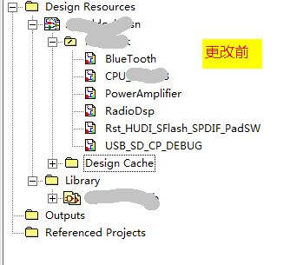

总模块图如下（注：还没有连接各模块之间的信号）
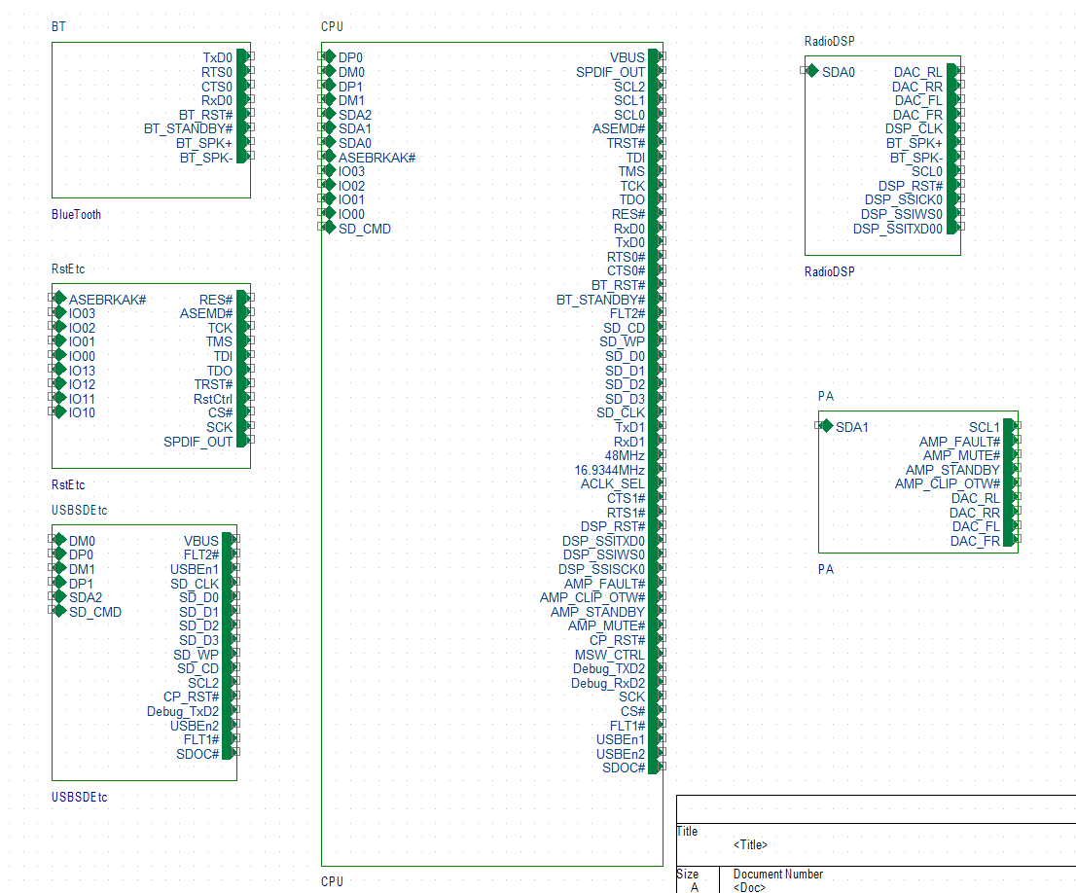

实例逐步实现自下而上实现层次原理图

下面逐步说明如何实现自下而上实现层次原理图的设计。
1. 首先，在各原理图中添加port，如

注意输入与输出的原理图中port的名字一定要相同。
2.在.dsn工程文件上右键，选择“New Schematic”，输入总模块名称，这里为“All”。
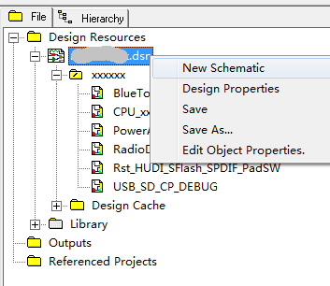

3.右键刚生成的模块，选择“Make Root”，指定其处于root。
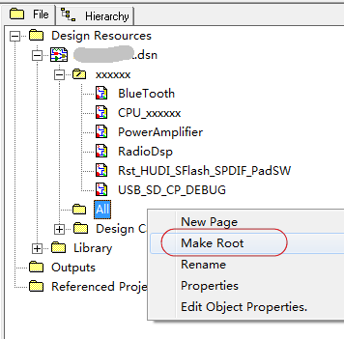

4.会看到“All”已经处于root。右键“All”，选择“New Page”,生成总模块原理图，在出现的对话框中，添加原理图名称，这里命名为“AllModule”
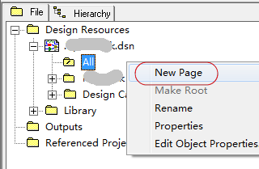
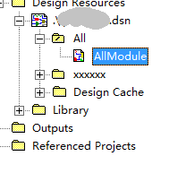

5.重复步骤2，建立“BlueTooth”模块文件夹，并将原理图文件“BlueTooth”拖到该模块 文件夹下。
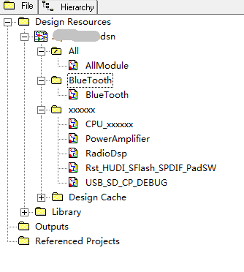

6.打开总模块原理图文件“AllModule”，菜单“Place”->“Hierarchical Block”,
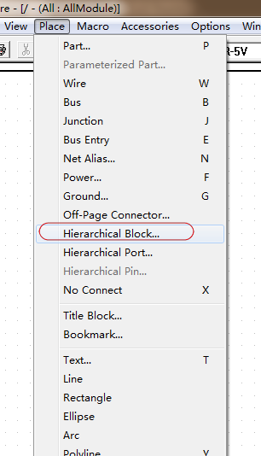
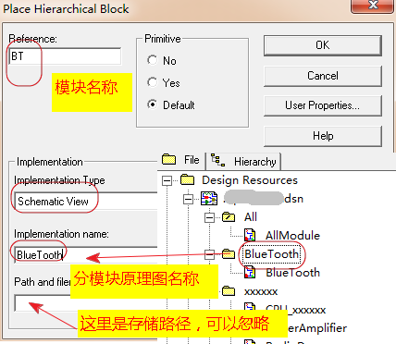

在出现的对话框中输入相应信息，如上图。
7.在原理图上按下鼠标左键拖动出一个矩形框，即模块，如下图。
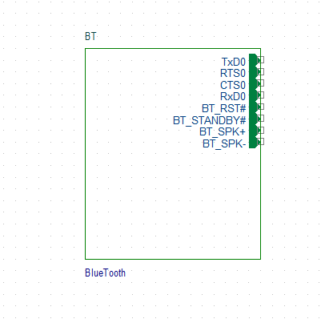

这样一个模块就建立好了，可见，连接的port已经自动完成。
8.重复上述步骤5、6、7，将所有模块建立完毕。
 | v

